Worksheet
Изображение* | ID | Код | Артикул* | Название товара* | Цена, руб.* | Наличие | Единица измерения | Ваш заказ | 0
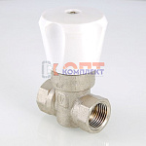 | 819006 | VLC-611001 | VT.004.N.04 | Кран двойной регул-ки (КРДП), 1/2" (6 /96шт) | 987.00 руб. | >100 | шт |  | 0
 | 819007 | VLC-611002 | VT.004.N.05 | Кран двойной регулировки (КРДП) 3/4" (4 /24шт) | 2 226.00 руб. | >100 | шт |  | 0
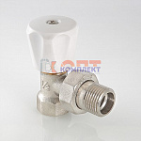 | 819010 | VLC-611005 | VT.007.LN.04 | Клапан ручной угловой 1/2" (компактный) (8 /120шт) | 543.00 руб. | >500 | шт |  | 0
 | 819011 | VLC-611006 | VT.007.LN.05 | Клапан ручной угловой 3/4" (компактный) (6 /72шт) | 866.00 руб. | >100 | шт |  | 0
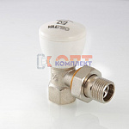 | 819008 | VLC-611003 | VT.007.N.04 | Клапан ручной угловой 1/2" (7 /105шт) | 691.00 руб. | >100 | шт |  | 0
 | 819009 | VLC-611004 | VT.007.N.05 | Клапан ручной угловой 3/4" (7 /56шт) | 1 221.00 руб. | >50 | шт |  | 0
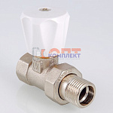 | 819014 | VLC-611009 | VT.008.LN.04 | Клапан ручной прямой 1/2" (компактный) (9 /135шт) | 585.00 руб. | >1000 | шт |  | 0
 | 819015 | VLC-611010 | VT.008.LN.05 | Клапан ручной прямой 3/4" (компактный) (7 /56шт) | 1 057.00 руб. | >1000 | шт |  | 0
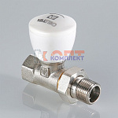 | 819012 | VLC-611007 | VT.008.N.04 | Клапан ручной прямой 1/2" (9 /108шт) | 816.00 руб. | >100 | шт |  | 0
 | 819013 | VLC-611008 | VT.008.N.05 | Клапан ручной прямой 3/4" (6 /48шт) | 1 397.00 руб. | >100 | шт |  | 0
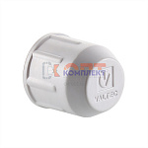 | 819016 | VLC-611011 | VT.011.0.04 | Колпачок защитный 1/2", для клапанов VT.007/008 (50 /1200шт) | 13.00 руб. | >50 | шт |  | 0
 | 819017 | VLC-611012 | VT.011.0.05 | Колпачок защитный 3/4", для клапанов VT.007/008 (50 /600шт) | 17.70 руб. | 0 | шт |  | 0
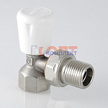 | 819018 | VLC-611013 | VT.017.N.04 | Клапан ручной для рад. угловой 1/2" (9 /135шт) | 531.00 руб. | >100 | шт |  | 0
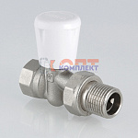 | 819019 | VLC-611014 | VT.018.N.04 | Клапан ручной для рад. прямой 1/2" (9 /135шт) | 560.00 руб. | >100 | шт |  | 0
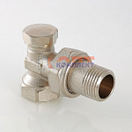 | 819020 | VLC-611015 | VT.019.N.04 | Клапан настроечный угловой 1/2" (10 /80шт) | 1 022.00 руб. | >500 | шт |  | 0
 | 819021 | VLC-611016 | VT.019.N.05 | Клапан настроечный угловой 3/4" (10 /80шт) | 1 506.00 руб. | >50 | шт |  | 0
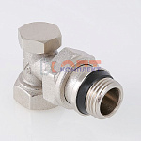 | 819022 | VLC-611017 | VT.019.NR.04 | Клапан настроечный угловой 1/2" (с доп. уплотнением) (12 /96шт) | 567.00 руб. | >500 | шт |  | 0
 | 819023 | VLC-611018 | VT.019.NER.04 | Клапан настроечный угловой (с доп. уплотнением) 1/2" * Евроконус | 563.00 руб. | >100 | шт |  | 0
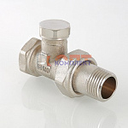 | 819024 | VLC-611019 | VT.020.N.04 | Клапан настроечный прямой 1/2" (10 /80шт) | 1 150.00 руб. | >1000 | шт |  | 0
 | 819025 | VLC-611020 | VT.020.N.05 | Клапан настроечный прямой 3/4" (10 /80шт) | 1 630.00 руб. | >100 | шт |  | 0
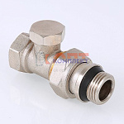 | 819026 | VLC-611021 | VT.020.NR.04 | Клапан настроечный прямой 1/2" (с доп. уплотнением) (12 /96шт) | 639.00 руб. | >500 | шт |  | 0
 | 819027 | VLC-611022 | VT.020.NER.04 | Клапан настроечный прямой (с доп. уплотнением) 1/2" * Евроконус | 598.00 руб. | >100 | шт |  | 0
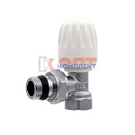 | 819037 | RAR-210003 | VR276 | Вентиль ручной УГЛОВОЙ ВЕРХНИЙ VR 1/2" (10/60шт) | 457.71 руб. | 1 | шт |  | 0
 | 819038 | RAR-210004 | VR277 | Вентиль ручной УГЛОВОЙ ВЕРХНИЙ VR 3/4" (10/60шт) | 676.53 руб. | >10 | шт |  | 0
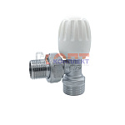 | 832483 | RAR-120024 | VR276M | Вентиль ручной ЕВРОКОНУС ДУ15*3/4 *1/2 ВЕРХНИЙ УГЛОВОЙ 1/2 ViEiR (10/60шт) | 472.30 руб. | >10 | шт |  | 0
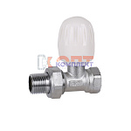 | 819035 | RAR-210001 | VR278 | Вентиль ручной регулировочный ПРЯМОЙ ВЕРХНИЙ VIEIR 1/2 (10/60шт) | 501.47 руб. | 8 | шт |  | 0
 | 819036 | RAR-210002 | VR279 | Вентиль ручной регулировочный ПРЯМОЙ ВЕРХНИЙ VIEIR 3/4 (10/60шт) | 676.53 руб. | >10 | шт |  | 0
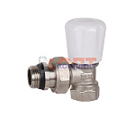 | 825191 | RAR-210012 | VR300 | Вентиль ручной регулировки ВЕРХНИЙ УГЛОВОЙ с доп. уплотнением VIEIR 1/2" (10/80шт) | 527.00 руб. | >10 | шт |  | 0
 | 825192 | RAR-210013 | VR301 | Вентиль ручной регулировки ВЕРХНИЙ УГЛОВОЙ с доп. уплотнением VIEIR 3/4" (10/60шт) | 744.01 руб. | 10 | шт |  | 0
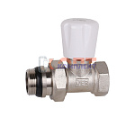 | 825189 | RAR-210010 | VR304 | Вентиль ручной регулировки ВЕРХНИЙ ПРЯМОЙ с доп. уплотнением VIEIR 1/2" (10/80шт) | 643.71 руб. | >10 | шт |  | 0
 | 825190 | RAR-210011 | VR305 | Вентиль ручной регулировки ВЕРХНИЙ ПРЯМОЙ с доп. уплотнением VIEIR 1/2" (10/60шт) | 822.42 руб. | 7 | шт |  | 0
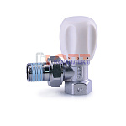 | 826563 | RAR-210026 | VR314 | Вентиль ручной регулировочный УГЛОВОЙ ВЕРХНИЙ 1/2 LUX с доп. уплотнением ViEiR (10/100шт) | 953.71 руб. | 0 | шт |  | 0
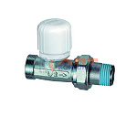 | 826565 | RAR-210028 | VR315 | Вентиль ручной регулировочный ПРЯМОЙ ВЕРХНИЙ 1/2 LUX с доп. уплотнением ViEiR (10/100шт) | 1 010.24 руб. | >10 | шт |  | 0
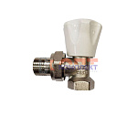 | 832485 | RAR-120027 | VR360 | Вентиль ручной регулировочный УГЛОВОЙ ВЕРХНИЙ ViEiR 1/2 (10/100шт) | 375.65 руб. | >10 | шт |  | 0
 | 832486 | RAR-120028 | VR361 | Вентиль ручной регулировочный УГЛОВОЙ ВЕРХНИЙ ViEiR 3/4 (10/60шт) | 614.53 руб. | >10 | шт |  | 0
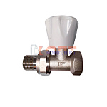 | 832489 | RAR-120031 | VR364 | Вентиль ручной регулировочный ПРЯМОЙ ВЕРХНИЙ VIEIR 1/2 (10/100шт) | 419.42 руб. | >50 | шт |  | 0
 | 832490 | RAR-120032 | VR366 | Вентиль ручной регулировочный ПРЯМОЙ ВЕРХНИЙ VIEIR 3/4 (10/60шт) | 543.42 руб. | >25 | шт |  | 0
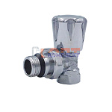 | 832493 | RAR-120035 | VRX300 | вентиль ручной регулировки ВЕРХНИЙ УГЛОВОЙ ХРОМ с доп. уплотнением VIEIR 1/2" (10/80шт) | 594.48 руб. | 10 | шт |  | 0
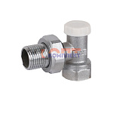 | 819041 | RAR-210007 | VR284 | Клапан ручной настроечный УГЛОВОЙ НИЖНИЙ ViEiR 1/2 (10/60шт) | 415.77 руб. | >10 | шт |  | 0
 | 819042 | RAR-210008 | VR285 | Клапан ручной настроечный УГЛОВОЙ НИЖНИЙ ViEiR 3/4 (10/60шт) | 589.00 руб. | >10 | шт |  | 0
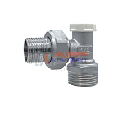 | 832484 | RAR-120025 | VR284M | Клапан ручной ЕВРОКОНУС ДУ15*3/4 *1/2 НИЖНИЙ УГЛОВОЙ 1/2 ViEiR (10/60шт) | 406.65 руб. | >10 | шт |  | 0
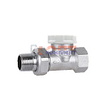 | 819039 | RAR-210005 | VR286 | Клапан ручной настроечный ПРЯМОЙ НИЖНИЙ ViEiR 1/2 (10/60шт) | 415.77 руб. | >10 | шт |  | 0
 | 819040 | RAR-210006 | VR287 | Клапан ручной настроечный ПРЯМОЙ НИЖНИЙ ViEiR 3/4 (10/60шт) | 643.71 руб. | 8 | шт |  | 0
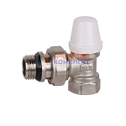 | 825195 | RAR-210016 | VR302 | Клапан ручной настроечный УГЛОВОЙ НИЖНИЙ с доп. уплотнением ViEiR 1/2 (10/80шт) | 550.71 руб. | >10 | шт |  | 0
 | 825196 | RAR-210017 | VR303 | Клапан ручной настроечный УГЛОВОЙ НИЖНИЙ с доп. уплотнением ViEiR 3/4 (10/60шт) | 685.65 руб. | 10 | шт |  | 0
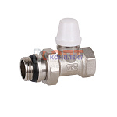 | 825193 | RAR-210014 | VR306 | Клапан ручной настроечный НИЖНИЙ ПРЯМОЙ с доп. уплотнением ViEiR 1/2 (10/80шт) | 585.36 руб. | >10 | шт |  | 0
 | 825194 | RAR-210015 | VR307 | Клапан ручной настроечный НИЖНИЙ ПРЯМОЙ с доп. уплотнением ViEiR 3/4 (10/60шт) | 731.24 руб. | 8 | шт |  | 0
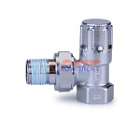 | 826564 | RAR-210027 | VR316 | Клапан ручной настроечный УГЛОВОЙ НИЖНИЙ 1/2 LUX с доп. уплотнением ViEiR (10/100шт) | 913.60 руб. | 2 | шт |  | 0
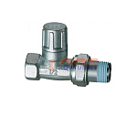 | 826566 | RAR-210029 | VR317 | Клапан ручной настроечный УГЛОВОЙ НИЖНИЙ 1/2 LUX с доп. уплотнением ViEiR (10/100шт) | 981.07 руб. | 2 | шт |  | 0
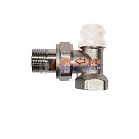 | 832487 | RAR-120029 | VR362 | Клапан ручной настроечный УГЛОВОЙ НИЖНИЙ ViEiR 1/2 (10/60шт) | 337.36 руб. | >10 | шт |  | 0
 | 832488 | RAR-120030 | VR363 | Клапан ручной настроечный УГЛОВОЙ НИЖНИЙ ViEiR 3/4 (10/60шт) | 579.89 руб. | >10 | шт |  | 0
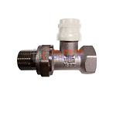 | 832491 | RAR-120033 | VR365 | Клапан ручной настроечный ПРЯМОЙ НИЖНИЙ ViEiR 1/2 (10/100шт) | 403.00 руб. | 0 | шт |  | 0
 | 832492 | RAR-120034 | VR367 | Клапан ручной настроечный ПРЯМОЙ НИЖНИЙ ViEiR 3/4 (10/60шт) | 0.00 руб. | 0 | шт |  | 0
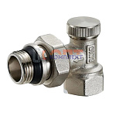 | 868669 | ZGR-000157 | QS-3651 | Клапан ZEGOR ручной настроечный НИЖНИЙ УГЛОВОЙ с доп. уплотнением 3/4 (10/120шт) | 691.82 руб. | >25 | шт |  | 0
 | 834472 | ZGR-000062 | QS-3451 | Клапан ZEGOR ручной настроечный НИЖНИЙ УГЛОВОЙ с доп. уплотнением 1/2 (20/160шт) | 477.01 руб. | 6 | шт |  | 0
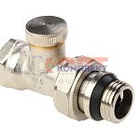 | 868670 | ZGR-000158 | QS-3652 | Клапан ZEGOR ручной настроечный НИЖНИЙ ПРЯМОЙ с доп. уплотнением 3/4 (10/120шт) | 720.25 руб. | >50 | шт |  | 0
 | 834473 | ZGR-000063 | QS-3452 | Клапан ZEGOR ручной настроечный НИЖНИЙ ПРЯМОЙ с доп. уплотнением 1/2 (20/160шт) | 540.19 руб. | >10 | шт |  | 0
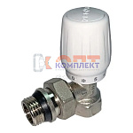 | 868671 | ZGR-000159 | QS-3661 | Вентиль ZEGOR ручной регулировки ВЕРХНИЙ УГЛОВОЙ с доп. уплотнением 3/4" (8/72шт) | 784.92 руб. | >50 | шт |  | 0
 | 834470 | ZGR-000060 | QS-3461 | Вентиль ZEGOR ручной регулировки ВЕРХНИЙ УГЛОВОЙ с доп. уплотнением 1/2" (8/80шт) | 546.51 руб. | >25 | шт |  | 0
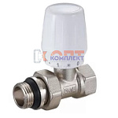 | 868672 | ZGR-000160 | QS-3662 | Вентиль ZEGOR ручной регулировки ВЕРХНИЙ ПРЯМОЙ с доп. уплотнением 3/4" (8/72шт) | 781.13 руб. | >100 | шт |  | 0
 | 834471 | ZGR-000061 | QS-3462 | Вентиль ZEGOR ручной регулировки ВЕРХНИЙ ПРЯМОЙ с доп. уплотнением 1/2" (8/80шт) | 614.57 руб. | >25 | шт |  | 0
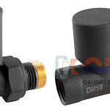 | 879078 | VIV-101016 |  | Комплект подключения радиатора РУЧНОЙ прямой 1/2" АНТРАЦИТ (черный матовый) блистер VIVALDO (30шт)С | 2 990.00 руб. | 5 | шт |  | 0
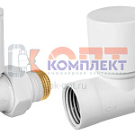 | 879075 | VIV-101013 |  | Комплект подключения радиатора РУЧНОЙ прямой 1/2" БЕЛЫЙ в блистере VIVALDO (30шт)В | 2 990.00 руб. | 4 | шт |  | 0
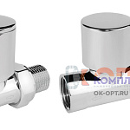 | 879076 | VIV-101014 |  | Комплект подключения радиатора РУЧНОЙ прямой 1/2" ХРОМ в блистере VIVALDO (30шт)В | 2 790.00 руб. | 5 | шт |  | 0
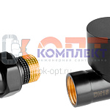 | 879077 | VIV-101015 |  | Комплект подключения радиатора РУЧНОЙ прямой 1/2" ЧЕРНЫЙ в блистере VIVALDO (30шт)В | 2 990.00 руб. | >25 | шт |  | 0
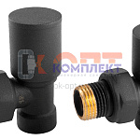 | 879074 | VIV-101012 |  | Комплект подключения радиатора РУЧНОЙ УГЛОВОЙ 1/2" АНТРАЦИТ (черный матовый) блистер VIVALDO (30шт)В | 2 690.00 руб. | 5 | шт |  | 0
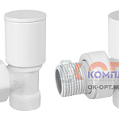 | 879071 | VIV-101009 |  | Комплект подключения радиатора РУЧНОЙ УГЛОВОЙ 1/2" БЕЛЫЙ в блистере VIVALDO (30шт)А | 2 690.00 руб. | >25 | шт |  | 0
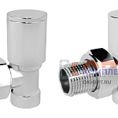 | 879072 | VIV-101010 |  | Комплект подключения радиатора РУЧНОЙ УГЛОВОЙ 1/2" ХРОМ в блистере VIVALDO (30шт)В | 2 490.00 руб. | 3 | шт |  | 0
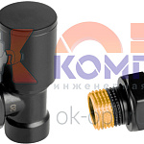 | 879073 | VIV-101011 |  | Комплект подключения радиатора РУЧНОЙ УГЛОВОЙ 1/2" ЧЕРНЫЙ в блистере VIVALDO (30шт)А | 2 690.00 руб. | >25 | шт |  | 0

